様式Ⅴ－２_要求水準チェックシート
（様式Ⅴ－２）要求水準適合チェックシート
 | ※１： 提案内容を記載している提案書の様式番号（様式〇～〇）を様式の欄に記載すること。
 | ※２： 提案内容には、様式〇～〇に記載の提案において、要求水準を上回っている内容について、提案内容を記載すること。
 | ※３： 提案審査書類において要求水準を満たしていることが明確に確認できる箇所がない場合、又は要求水準と同程度の場合は、「提案内容」の列に「要求水準書のとおり」と記載すること。
No. | 章 | 節 | 項 | 目 | 内容 | 様式※１ | 提案内容※２、３ | 確認欄
 |  |  |  |  |  |  |  | 応募者 | 企業団
1 | 第1 本事業の概要 | 1 事業の目的 |  |  | 相模原浄水場は昭和49年から供給を開始した浄水場であり、酒匂川及び相模川から取水された水が相模原ポンプ場を経由して送られ、ここで処理された浄水は神奈川県営水道及び横浜市営水道に供給している。 相模原浄水場の排水処理施設は、平成17年度に竣工した施設であるが、脱水機が2系列であることから設備稼働率が高く、リスク管理の観点から3系列目の脱水機の早期増設が望まれる。 そこで本事業では、事業者の創意工夫が最大限に発揮され、より効率的に整備がされることを期待して、排水処理施設の維持管理業務も含めたＤＢＯ方式により経年化した脱水機設備を含む排水処理施設の増強と更新を実施するものである。
2 |  | 2 事業者に求める役割 |  |  | 本事業は、既設の排水処理施設を稼働しながら同一敷地内で新たな排水処理施設を建設し、排水処理施設の運用に影響を出すことなく安全に新旧施設の切替えを行う必要がある。このため、事業者に対しては、以下に示す本事業の特殊性に留意しつつ、幅広い技術の活用や創意工夫の発揮により、効率的かつ安全な設計及び工事の実施並びに水の供給を支える排水処理施設の安定的・継続的な運転維持管理を求めるものである。
3 |  |  |  |  | ① 本事業は限られた敷地の中で、新施設の建設と運転の切替え、既存施設の撤去等を排水処理施設の運用に影響を与えることなく順次行うものであり、施工難易度が高い。
4 |  |  |  |  | ② 既存の排水処理施設を稼働しながら新たな排水処理施設に変更するため、新旧の排水処理施設の安定的な運転と、安全な切替えに対応した運転計画が必要であり、設計段階から維持管理業務で発生する諸課題を想定した検討を行うことが重要となる。
5 |  |  |  |  | ③ 本事業は長期間にわたることから、本事業を確実に実行する計画と、緊急時を踏まえた業務実施体制を構築するとともに、本事業を取り巻く環境の変化や技術の進歩等に対しても、企業団との相互協力のもとで柔軟に対応していく必要がある。
6 |  |  |  |  | 企業団では浄水発生土の有効利用の取組みとして、創設当時から乾燥機を設置し、有価物として活用してきた。 その後は、当該市場の再編により、浄水発生土は全量を産業廃棄物として処分しており、現在は、乾燥機を撤去し、脱水土として搬出した後、道路埋め戻し材等に二次利用している。 また、現在、企業団では事業活動全体を通じて、省エネルギー化および脱炭素化を進めていることから、事業者には、これまでと現在の企業団の取組みを考慮した取組を求める。
7 |  | 3 事業内容に関する事項 | (４)事業形態 | エ 本事業の対象となる業務範囲 | 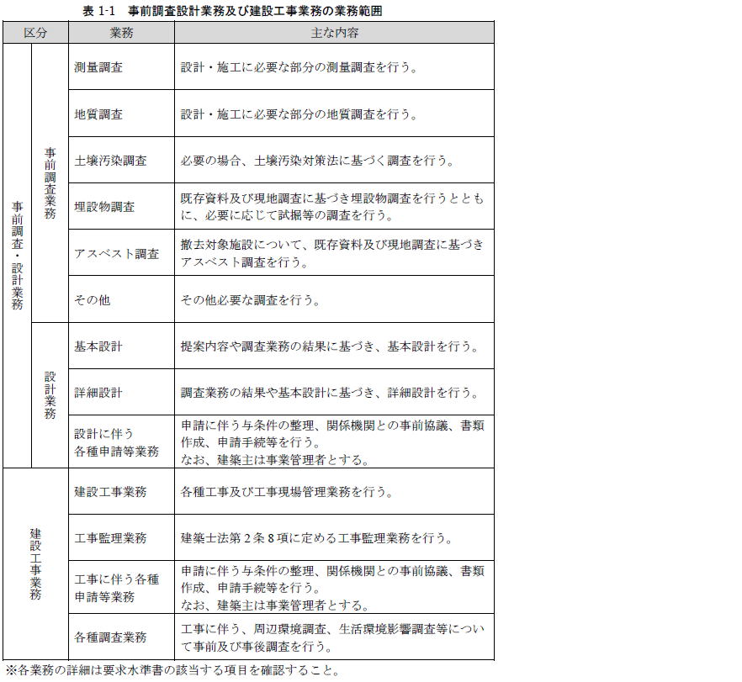 (ｱ) 事前調査設計業務及び建設工事業務
8 |  |  |  |  | 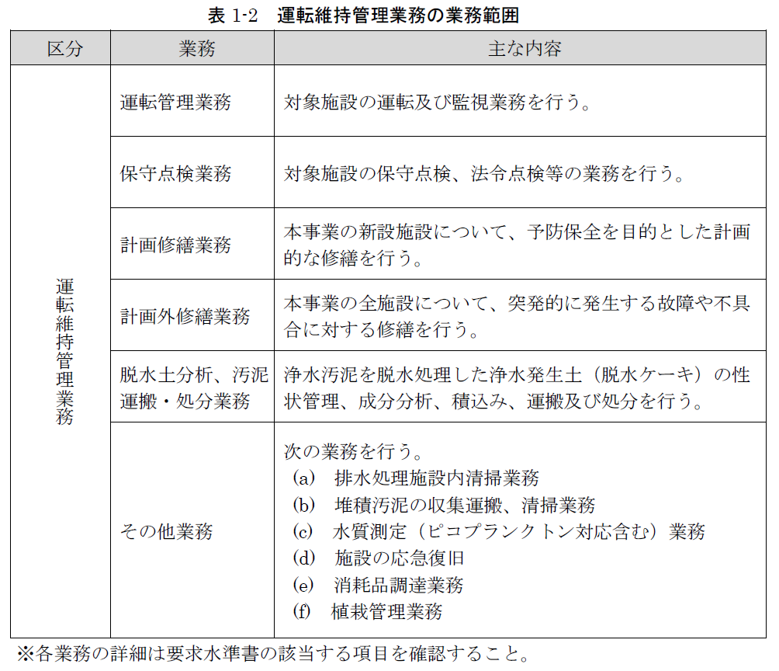 (ｲ) 運転維持管理業務
9 |  |  |  | ア 相模原浄水場排水処理施設の基本諸元 | 設計及び建設工事の対象施設は相模原浄水場排水処理施設であり、基本諸元を表 1-3に示す。
10 |  | 4 対象施設 | （1） 対象施設の概要 | イ 計画水量 | 対象施設に求める施設能力を表 1-4に示す。相模原浄水場から排出される排水、汚泥等に対応可能な施設とすること。
11 |  |  |  | ウ 工事区域及び運転維持管理区域 | 相模原浄水場排水処理施設内の工事区域及び運転維持管理区域は、別紙1及び別紙2に示す事業範囲図のとおりとする。
12 |  |  |  | エ 立地条件 | 相模原浄水場排水処理施設の立地条件（令和7年3月時点）は表 1-5に示すとおりである。
13 |  |  | (3) 本事業の整備対象施設と主な整備内容 |  | 本事業の整備対象施設と主な整備内容を表 1-6に示す。本事業では、既設施設を稼働させながら新たな排水処理施設（新設排水処理棟、脱水機）を隣接用地に建設し、切替えを行うこと。その後、既設排水処理施設の脱水機を撤去または更新する。 ※1 旧排水処理棟内部の設備は撤去済 ※2 維持管理上、必要の場合は新設排水処理棟と既設排水処理棟を管廊で接続する。ただし、維持管理性が確保できる場合、管廊の新設は必須としない。管廊で接続の場合、開口を設けて接続するが、開口を設けたことによる補強を行う。 ※3 脱水機設備は、新設排水処理棟と既設排水処理棟に設けることを基本とするが、設置場所についての事業者提案は可能とする。 ※4 浄水処理用の監視制御設備の機能増設は別途工事とする。 ※5 排水処理本館はその機能を新設排水処理棟に移設した後に撤去する。 ※6 ゲリラ豪雨等の超高濁度時の脱水土の貯留に問題がない場合は必須としない。
14 |  |  | (4) 運転維持管理業務の対象施設 |  | 本事業の運転維持管理対象施設を表 1-7に示す。 なお、運転維持管理業務内容の詳細については、「第4運転維持管理業務に関する要求水準」に示す。 ※1 対象施設内に設置された機械設備、電気設備、計装設備、付帯設備、配管類等も運転維持管理業務の対象に含む。 ※2 継続利用施設は運転維持管理業務の全期間を運転維持管理対象とする。 ※3 撤去対象施設は運転管理業務の開始から当該施設の撤去工事着手までを運転維持管理業務の対象とする。 ※4 返送ポンプは既設の継続利用とする。 ※5 設置は必須ではないが、新設した場合に運転維持管理業務の対象とする。 ※6 排水処理施設敷地内の構内道路については、運転維持管理期間中を通して業務範囲内の維持管理を行うこと。
15 |  | 5 本業務に係る基本事項 | (1) 対象施設に求める処理能力 |  | 対象施設に求める計画処理能力及び処理水量を表 1-8に示す。相模原浄水場から排出される排水、汚泥等に対応可能とすること。
16 |  |  | (2) 濁度条件と処理時間の目安 |  | 施設能力を検討する上での濁度条件（最大値）と処理時間の目安（想定）は表 1-9に示すとおりとする。排泥池や濃縮槽の容量等を活用し、本条件に対応できる施設と体制を構築すること。
17 |  |  |  |  | ※超高濁度の濁度推移は、令和元年度の台風19号時の実績から設定した表 1-10を想定とし、これに対応できるものとする。
18 |  |  | (4) 浄水処理施設からの排泥水等の水質 | ア 水質・濁度・排泥回数等の実績値 | 第1回閲覧資料「排水処理実績」を参考に必要な条件を事業者で判断すること。 なお、過年度実績と異なる条件が生じた場合においても、企業団は浄水処理過程を維持するための最大限の対応をとる。この場合、事業者は排水処理過程における対応について企業団と協議し、双方協力・連携しながら対応すること（以下、イ、ウも同様とする）。
19 |  |  |  | イ 発生固形物量実績値 | 第1回閲覧資料「排水処理実績」を参考に必要な条件を事業者で判断すること。
20 |  |  |  | ウ 薬品注入実績値 | 第2回閲覧資料「薬品注入実績」を参考に必要な条件を事業者で判断すること。令和7年4月より超高塩基度PACを導入しており、今後も超高塩基度PACを用いた運用を予定している。
21 |  |  | (5) 排水池からの返送水 |  | 排水池からの返送水は相模原浄水場の着水井へ返送されるため、排水処理施設内で発生した次のア～エの水質の水を返送することによって浄水場の運用に影響を与えないよう、事業者は排水池に流入する前の時点で適切に管理すること。
22 |  |  |  | ア | 通常運用範囲において、排泥池の上澄水にキャリーオーバーした濁質を多量に含むもの。ただし、原水の著しい濁度上昇時等、運用範囲を超える場合は除く。
23 |  |  |  | イ | 濃縮槽ならびに排泥池において、ピコプランクトン（小型藻類）の個体数が企業団の定める基準値を超えるもの。
24 |  |  |  | ウ | 排水槽等において、界面活性剤の濃度が企業団の定める基準値を超えるもの。
25 |  |  |  | エ | 油ならびに発泡等の、目視で確認できる異常があるもの。 上記の水質の水が発生した場合は、その対応策を事業者が検討し、通常時並びに非常時を問わず双方協力・連携しながら対応すること。
26 |  |  |  |  | 上記の水質の水が発生した場合は、その対応策を事業者が検討し、通常時並びに非常時を問わず双方協力・連携しながら対応すること。 なお、イ～エの水質の水が発生し、浄水場着水井への返送が可能な基準を満たさない場合は、下水道に放流すること。 その場合は、相模原市が定める下水の排除基準に適合させるよう、希釈ならびに測定等の対応をすること。 また、排水池を越流した水は、河川に放流されることから、企業団の指示に従い、残留塩素の中和処理等を行うこと。河川に放流した場合は、相模原市へ報告が必要となるため、事業者は情報を提供し、報告書の作成に協力すること。
27 |  |  | （6） 汚泥性状・成分 |  | 現時点における、対象施設から発生する脱水前の汚泥の性状・成分を第1回閲覧資料「汚泥の性状・成分分析結果」を参考に必要な条件を事業者で判断すること。
28 |  |  | （7） 耐震性能 |  | 本事業で整備する建築物及び機械・電気設備は、それぞれ表 1- 11及び表 1- 12に示す耐震性能を有すること。
29 |  |  | (8) 更新実施周期 |  | 本事業で整備する建築物及び設備等については、事業期間終了後も企業団が継続して使用するため、表 1-13に示す企業団が設定する更新実施周期を維持できる仕様とすること。 本表に定めがないものは、更新実施周期は事業者提案によるものとする。
30 |  |  | (9) 本事業期間終了時における本施設の状態 |  | 企業団は、事業期間終了後も本施設を継続して使用する。事業者は、事業期間終了時に、本事業で整備した全ての設備（事業者の判断によって継続利用する設備を含む）について、次の引き渡し条件を満たすものとする。
31 |  |  |  | ア | 事業の最終年度の定める期限までに、要求水準書で示された性能及び機能を確保していることを示す「事業引渡し報告書」を企業団に提出すること。性能及び機能を確保していることを示す方法、ならびに「事業引渡し報告書」を提出する期限は事業者が計画し、事業終了の1年前までに企業団の承諾を得ること。
32 |  |  |  | イ | 事業終了後1年以内に要求水準書に示された性能及び機能を下回らないこと。要求水準書に示された性能及び機能を下回った場合（ただし、企業団の責めに帰すべき事由に起因する場合を除く）、事業者は自らの費用負担にて修繕を行い、性能及び機能を回復させること。
33 |  |  |  | ウ | イの場合に備え、あらかじめ「事業引渡し報告書」に部品供給の確保等によって、性能及び機能を下回る状況を長期化させない体制を示し、企業団に提示すること。 （イ 事業終了後1年以内に要求水準書に示された性能及び機能を下回らないこと。要求水準 書に示された性能及び機能を下回った場合（ただし、企業団の責めに帰すべき事由に起因 する場合を除く）、事業者は自らの費用負担にて修繕を行い、性能及び機能を回復させる こと。）
34 |  |  |  | エ | 事業者は、上記のア～ウを満たすために、事業期間終了までに必要に応じて設備・機器の機能回復を行うこと。
35 |  |  | （10） 企業団が行うモニタリング |  | 企業団は、事前調査・設計業務、建設工事業務及び運転維持管理業務について、企業団の定める要求水準への適合状況の確認、事業者提案の実施状況の確認等を目的にモニタリングを行う。事業者は企業団が行うモニタリングに協力すること。企業団が行うモニタリングの詳細は、別途公表するモニタリング基本計画書（案）で示す。
36 |  |  | (11) 事業者が行うセルフモニタリング |  | 事業者は、事前調査・設計業務、建設工事業務及び運転維持管理業務のセルフモニタリングを実施すること。セルフモニタリングの実施方法、実施内容、実施頻度等については事業者提案によるものとするが、企業団が必要と判断した場合には、随時セルフモニタリングの実施と報告を事業者に求めることが出来る。 なお、別途公表するモニタリング基本計画書（案）を参照とすること。
37 |  | 6 本事業における留意事項 | （1） 本事業の対価 |  | 事業者の収入は事業者が実施する対象施設の事前調査・設計業務、建設工事業務、運転維持管理業務に係る対価で構成される。 なお、詳細は別途、建設工事請負契約、運転維持管理業務委託契約等で示す。
38 |  |  | （2） 企業団における窓口 |  | 本事業における事業者との窓口について、事前調査・設計業務及び建設工事業務期間、運転維持管理業務期間のそれぞれの窓口は契約締結後に提示する。
39 |  |  | (3) 統括責任者の配置及び役割 |  | 事業者は、設計及び工事業務全体を総合的に調整・管理し、企業団との連絡の窓口を務める統括責任者を配置すること。統括責任者は、建設JVの代表企業もしくは単独企業から１名選任する。なお、統括責任者を変更する場合は、企業団と協議の上、変更することができる。
40 |  |  | (4) 他工事との調整 |  | 事業者は、企業団が実施する他工事（設計、工事等）について企業団との調整を行い、本事業の事前調査・設計業務、工事業務及び運転維持管理業務を円滑に実施すること。
41 |  |  | （5） 技術提案の使用及び保護 |  | 入札参加者から提出された技術資料の著作権は、入札参加者に帰属する。入札参加者から提出された技術資料は公表しないものとするが、企業団が必要と認める場合、企業団と入札参加者の双方が合意の上で、入札参加者の技術資料の全部又は一部を無償で使用できるものとする。
42 |  |  | （6） 特許権 |  | 技術提案に含まれる特許権、実用新案権、意匠権、商標権その他日本国の法令に基づき保護される第三者の権利の対象となっている材料、工法、手法等を使用する場合は、その使用に関する一切の責任・費用を事業者が負担する。
43 |  |  | （7） 要求水準書等に記載のない事項への対応 |  | 要求水準書及びこれに基づく事業者提案に記載のない事項であっても、要求水準で求める施設性能や施設水準を発揮・維持するために、事業者側で実施が必要となる整備や運転維持管理業務については、事業者の責において行うこと。
44 |  |  | （8） 要求水準の変更 |  | 企業団は、事業期間中に次の事由により要求水準を変更する場合がある。 なお、要求水準を変更しようとする場合は、契約内容や費用等についての変更協議を実施した上で、双方が必要と認めた内容の契約変更を行う。
45 |  |  |  | ア | 法令等の変更
46 |  |  |  | イ | 自然災害、感染症の流行、事故等の発生
47 |  |  |  | ウ | 運転維持管理業務における定期的な業務内容の検証、見直し
48 |  |  |  | エ | プロフィットシェアに伴う変更
49 |  |  |  | オ | その他、企業団の帰責事由による事業内容・用途の変更等
50 |  |  | （9） 各種基準書、関係法令等 |  | 事業者は、本事業を実施するにあたり、次の関係法令等を遵守すること。 事業期間中に改正や改訂等があった場合は最新のものを適用するが、本事業の要求水準や事業者提案等に影響を与えることが明らかとなった場合は、企業団と協議の上、その扱いを定める。
51 |  |  |  | ア | 法令等
52 |  |  |  | イ | 相模原市の条例等
53 |  |  |  | ウ | 本事業で適用する要綱、指針等は次のとおりであり、設計業務及び建設工事業務並びに運転維持管理業務の各段階において該当する最新版を適用すること。ただし、同等の性能を確保した場合はこの限りでなく、その他本事業に関係する要綱、指針等があればそれを適用することができる。
54 |  |  |  | エ | 本事業に適用する企業団の仕様書等は次のとおりであり、設計業務及び建設工事業務並びに運転維持管理業務の各段階において該当する最新版を適用すること。ただし、同等の性能および手段を確保した場合はこの限りでなく、その他本事業に関係する仕様書等を企業団が認める場合は、それを適用できるものとする。
55 |  |  |  | オ | 本事業に適用する積算基準等は次のとおりであり、設計業務及び建設工事業務並びに運転維持管理業務の各段階において該当する最新版を適用すること。 また、積算基準に定めのないもの等については、企業団の承認を得ること。
56 | 第2 事前調査・設計業務に関する要求水準 | 1 基本事項 | (1) 業務の範囲 | ア 事前調査業務 | 本事業に必要な事前調査を行うものであり、企業団が提供する資料を補完する目的で調査を実施すること。
57 |  |  |  | イ 基本設計業務 | 要求水準書、事業者提案書等の内容を実施するために必要となる基本条件の確定、排水処理方法、処理フロー、建築計画、設備計画、配置計画、施工計画、撤去計画、容量計算、水理計算、施工方法、運転維持管理方法（切替を含む）等の事業者が必要と考える項目の検討・設計を行うこと。
58 |  |  |  | ウ 詳細設計業務 | 基本設計をもとに対象施設の詳細検討（構造計算、各種計算、機器仕様の決定、設計図作成、数量計算、各種施工方法、維持管理方法（試運転や切替方法、将来更新位置の概略想定）等）と設計を行うこと。
59 |  |  |  | エ 各種申請等の業務 | 事業者は、各種申請・手続き（別紙9参照）に必要な関係機関との協議の実施、書類等を作成し、各種申請・手続きを行うこと。ただし、既存建築物の法適合状況調査、公図、過去の敷地の利用状況に係る事項等については、企業団にて対応とする。 なお、事業者は各種申請に係る資料作成及び申請手続きを事業者の費用において遅延なく行うこと。
60 |  |  | (2) 業務工程 |  | 事業者は本要求水準書、事業者提案書等に基づき事前調査・設計業務に関する業務工程表を作成、提出すること。
61 |  | 2 事前調査業務の要求水準 | (1) 業務の内容 |  | 事業者は、本事業に必要となる事前調査を関係法令等に従い実施すること。企業団が設計業務で想定する事前調査項目は表1-1 に参考として示すが、調査項目、調査内容、調査範囲等は事業者提案とする。
62 |  |  | (2) 業務の実施にあたっての留意事項 | ア | 企業団が過去に実施した測量・地質調査結果等は参考とし、対象施設の設計及び工事にあたって必要な調査を行うこと。
63 |  |  |  | イ | 地質調査では、事業者の整備対象施設の配置計画に基づき必要なボーリング調査を行い、支持層の確認、設計条件確認のための各種試験を実施すること。
64 |  |  |  | ウ | 地下埋設物調査は、既存資料を基に現地調査を行い、埋設管路、電気ケーブル等の埋設位置図の作成を行うとともに、必要に応じて試掘調査を行うこと。 なお、既存資料は必ずしも最新状況を反映していないことから、事業者は現地調査を十分に行うこと。
65 |  |  |  | エ | 雨水・汚水排水経路について、現地調査による確認を実施し、設計業務及び工事業務に反映すること。
66 |  |  |  | オ | 撤去対象施設に対してアスベスト調査を実施すること。調査箇所及び数量は、第1 回閲覧資料や現地調査に基づくものとする。調査は、「アスベスト対策方針」に示される手続きに従うこと。 なお、令和5 年10 月1 日よりアスベスト調査は有資格者（建築物石綿含有建材調査者等）による事前調査が義務付けられるため留意すること。
67 |  |  |  | カ | その他、既存資料に不足する調査や高度な提案内容の実現のために必要な調査等について、事業者提案により実施すること。 埋蔵文化財包蔵地（遺跡）に敷地の一部が該当する為、関係機関と事前協議・確認を行った上で工事を進めること。 なお、第1回閲覧資料「埋蔵文化財報告書」に示されている図 2-1のうち、要本発掘調査範囲（青色部）において、地表下0.85m以下は建設工事の範囲外とする。
68 |  | 3 設計業務の要求水準（共通事項） | (3) その他留意事項 | ア | 相模原浄水場の運用等に影響を与えないように、施設の切替計画を立てること。
69 |  |  |  | イ | 長期間の運転維持管理業務に配慮した設計を行うこと。
70 |  |  |  | ウ | 設計業務の従事者のうち相模原浄水場排水処理施設内に立ち入るものは、水道法第21条で定める定期及び臨時の健康診断を受診し、結果を企業団に提出すること。初回の健康診断は、各業務の開始前までに、2回目以降は6ヶ月ごとに実施すること。 また、事業者が発注する事前調査業務等に従事する作業員についても同様とする。
71 |  |  |  | エ | 事業者は、本業務に関係のない者の立入り、車両の乗り込み、物品等の持込みをしてはならない。
72 |  | 4 設計業務の要求水準 【設計共通事項】 | (1) 共通事項 | ア 工種共通の要求水準 | (ｱ) 本事業の与条件において、確実な排水処理施設の運用を行うことができる施設設計とすること。 (ｲ) 現在の排水処理敷地内において、将来、建屋及び設備更新を行うことを考慮した施設設計とすること。 (ｳ) 導入する施設は、故障等により、企業団の事業活動に影響を与えないよう、信頼性の高い構成とすること。 (ｴ) 既設設備から新設設備に運転を切替える際および運転維持管理期間中における修繕等の際は、浄水処理ならびに排水処理の運用影響を最小限にすること。 (ｵ) 更新及び撤去の指定のないものは、事業者の判断により、既設施設を継続利用することも可能とする。その場合の運転維持管理業務における計画修繕等の対応は、表 4 1の新設施設と同等に扱うものとする。 (ｶ) 騒音・悪臭・粉塵及び排水等による周辺環境への影響に配慮した設計とすること。 (ｷ) 省エネ及び脱炭素に配慮した設計とすること。 (ｸ) 豪雨による冠水等により、排水処理施設の運用に影響を与えない設計とすること。 (ｹ) 処理工程で発生した水は、原則、排水池から着水井に返送するフローとすること。ただし、表4-6に定める浄水処理に影響を与えるおそれのある水が発生した場合は、下水放流等により、浄水場に返送しない対応ができる構成とすること。 なお、下水道に放流する場合は、下水道の基準を遵守した上で放流できる構成とすること。 (ｺ) 施設構成や動線等は、運転維持管理性を考慮し、運転維持管理者の意見を取り込んだ施設設計とすること。 (ｻ) 管廊および建築物内で発生する排水は、原則下水道に排水すること。 (ｼ) 施設の計画に伴う各種申請（申請手続き含む）に関しては、各種申請（申請手続き含む）業務一覧表（別紙9）を参照し、必要なものは工事着手前に完了すること。 (ｽ) 建築物の撤去後の用地を活用しない場合は、埋め戻しを行うこと。
...
（様式Ⅴ－２）要求水準適合チェックシート
124 |  |  |  | キ | 水道法第21条で定める定期及び臨時の健康診断を工事従事者は受診し、結果を企業団に提出すること。初回の健康診断は、各業務の開始前までに、2回目以降は6ヶ月ごとに実施すること。 また、事業者が発注する工事や調査等に従事する作業員についても同様とする。
125 |  |  | (5) 環境対策 | ア | 事業者は、工事期間中に必要とされる環境対策を実施すること。 省資源及び省エネルギーに配慮した環境対策。
126 |  |  |  | イ | 事業者は、工事期間中に必要とされる環境対策を実施すること。 温室効果ガスの排出抑制に配慮した環境対策。
127 |  |  |  | ウ | 事業者は、工事期間中に必要とされる環境対策を実施すること。 周辺の生活環境（騒音、振動、悪臭、粉塵、車両通行、通行者、景観等）に配慮した環境対策。
128 |  | 3 工事監理業務 | （1） 工事監理業務の内容 |  | 事業者は、設計図書に基づく工事のうち、建築工事（建築設備工事を含む）については、建築士法第2条8項に規定する工事監理業務を行うこと。 なお、工事監理業務の内容は、建築工事監理業務委託共通仕様書に規定する一般業務及び追加業務とする。
129 |  |  |  | ア 一般業務 | 一般業務の内容は建築工事監理業務委託共通仕様書による。
130 |  |  |  | イ 追加業務 | 追加業務は次に掲げる業務とする。各項に定めた確認及び検討の詳細な方法については、企業団の指示によること。 また、業務内容に疑義が生じた場合は、速やかに企業団と協議すること。 (ｱ) 各種申請（申請手続き含む）（別紙9参照）に伴う申請業務 (ｲ) 完成図面の確認 工事監理者は、工事企業が作成する完成図面について、その内容を確認し、不適当な場合は修正等の指示を行うこと。
131 |  |  |  | ウ その他の業務 | (ｱ) 設計意図伝達業務 設計企業の設計意図を工事企業に正確に伝えるための打合せ、資料作成、その他必要な事項を行うこと。 (ｲ) 竣工後の業務 企業団より意見等を求められたときは、工事監理業務の経過、技術的見解等について報告すること。
132 |  |  | （2） 工事監理者に求める要件 |  | 建築士法第3条1項に規定する工事監理をする者とする。
133 |  |  | （3） 工事監理報告書の提出 |  | 工事監理者は、建築工事（建築設備工事を含む）にあたり、監理月報及び工事監理報告書（建築士法第20条第3項に定めるもの）を企業団に提出すること。
134 | 第4 運転維持管理業務に関する要求水準 | 1 基本事項 | (1) 業務の範囲 |  | 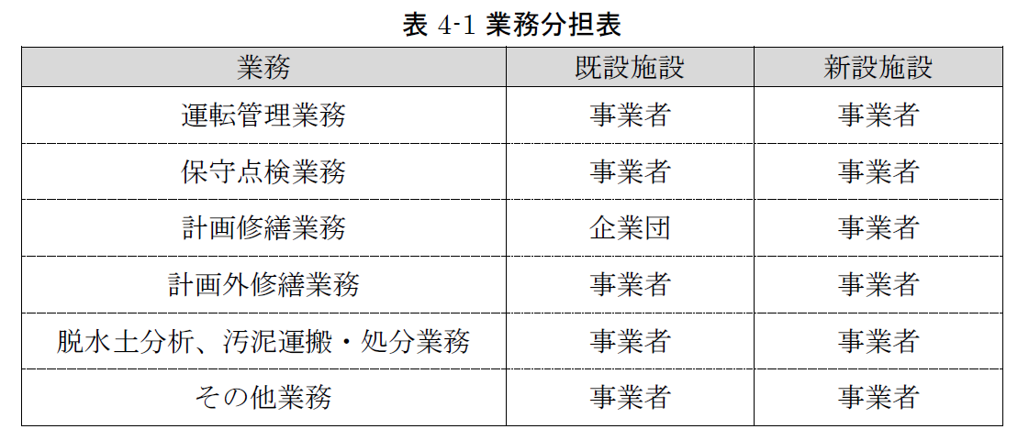 事業者は、相模原浄水場の運用と適切に連携し、対象施設（表 1-7）に係る運転維持管理業務を実施すること。また、産業廃棄物中間処理施設技術管理者を設置し、適切に運転維持管理業務を行うこと。
135 |  |  | （2） 事業期間 |  | 各施設の運転維持管理に関する事業期間は以下のとおりとする。 なお、事業者提案によって新設脱水機設備運転期間の開始時期を早める場合においても、運転維持管理業務の終了時期である令和34年3月は変更しないものとする。
136 |  |  | （3） 業務日及び業務時間 |  | 業務日は、土曜日、日曜日及び国民の祝日に関する法律に定める休日並びに年末年始（12月29日から翌年の1月3日）を除く毎日を標準とするが、事業者が業務上必要と認めた場合は、企業団と協議の上で変更することができるものとする。 業務時間は、業務日における8時30分から17時15分までを標準とする（休憩時間60分間を含む）が、事業者が業務上必要と認めた場合は、企業団と協議の上で変更することができるものとする。 なお、企業団の指示により上記業務日、業務時間を変更する場合もあるが、この場合、事業者は速やかに作業従事者の調整やその他の条件を整え、これに応ずること。
137 |  |  | （4） 提出書類 |  | 事業者は、次の項目の書類を提出し、企業団の承諾を得るものとする。 ア 総合運転維持管理業務計画書 イ 年度別運転維持管理業務計画書 ウ その他、本委託業務の履行に関係する法令等で定められた書類や企業団が定める書類 [参考]相模原市への申請、報告書類 ・汚染負荷量賦課金 ・廃棄物自主管理事業 ・排出水の水質測定結果 ・下水排水量申告書（排水処理分） ・水質汚濁物質排出総合調査 ・大気汚染物質排出量総合調査
138 |  |  | (5) 業務責任者、業務副責任者及び作業従事者 |  | 事業者は、本事業を実施するために必要な人員を、業務時間中に常駐させること
139 |  |  |  | ア 業務責任者 | 事業者は、作業従事者を監督し、適切に業務を遂行すること及び業務全体の総括の職務を行うための管理能力がある者を、業務責任者として配置すること。 業務責任者に求める要件は、次のとおりとする。 (ｱ) 業務責任者は、事業者と直接的かつ恒常的な雇用関係にある専任の者とすること。 (ｲ) 業務責任者は、本施設の技術的知識及び業務内容を十分理解し、かつ業務を円滑に遂行するため、一切の事項を処理する能力を備えている者とすること。 (ｳ) 業務責任者は、排水処理施設を含む水道施設等の運転維持管理業務の実務経験を3年以上有する者とすること。 (ｴ) 業務責任者を指名・変更する場合は、事前に企業団に報告し承諾を得ること。 (ｵ) 企業団は、業務責任者について、本業務の履行に著しく不適当と認められる者がいる場合は、事業者に対しその事由を明示し、当該業務責任者の変更を求めることができる。 (ｶ) 業務責任者は、作業従事者を監督し、業務範囲における風紀、衛生、人災、盗難等についての秩序維持に努めなければならない。 (ｷ) 業務責任者は、作業従事者を兼ねることは可能であるが、兼ねることによって業務に支障をきたさないこと。
140 |  |  |  | イ 業務副責任者 | 事業者は、業務責任者を補佐し、不在時にその業務を代行する業務副責任者を配置すること。 業務副責任者に求める要件は、次のとおりとする。 (ｱ) 業務副責任者は、事業者と直接的かつ恒常的な雇用関係にある専任の者とすること。 (ｲ) 業務副責任者は、排水処理施設を含む水道施設等の運転維持管理業務の実務経験を1年以上有する者とすること。 (ｳ) 業務副責任者を指名・変更する場合は、事前に企業団に報告し承諾を得ること。 (ｴ) 企業団は、業務副責任者について、本業務の履行に著しく不適当と認められる者がいる場合は、事業者に対しその事由を明示し、当該業務副責任者の変更を求めることができる。 (ｵ) 業務副責任者は、作業従事者を兼ねることができる。
141 |  |  |  | ウ 作業従事者 | 事業者は、業務の履行に必要な専門知識を有する者を作業従事者として配置すること。 作業従事者に求める要件・職務等は、次のとおりとする。 (ｱ) 作業従事者を指名・変更する場合は、事前に企業団に報告すること。 (ｲ) 企業団は、作業従事者について、本業務の履行に著しく不適当と認められる者がいる場合は、事業者に対しその事由を明示し、当該作業従事者の変更を求めることができる。 (ｳ) 事業者は、本業務の実施に必要な作業従事者に欠員が生じる場合には、速やかに補充しなければならない。 なお、補充作業従事者はあらかじめ書面にて届け出ること。
142 |  |  |  | エ 資格要件 | 事業者は、配置する業務責任者、業務副責任者及び作業従事者に、次に示す法令職や資格を有する者を配置しなければならない。 なお、法令職の兼務は可能とするが、本業務の履行に支障をきたさないよう配置しなければならない。 (ｱ) 産業廃棄物中間処理施設技術管理者 (ｲ) 産業廃棄物処理責任者 (ｳ) 小型ボイラー取扱業務特別教育修了者※1 (ｴ) 床上操作式クレーン運転技能講習修了者 (ｵ) 玉掛け技能講習修了者 (ｶ) 電気主任技術者（第3種）※2 (ｷ) 電気取扱者安全衛生特別教育講習修了者（高圧及び低圧） (ｸ) 酸素欠乏・硫化水素危険作業主任者 (ｹ) その他本業務の履行に必要な資格 ※1 設備更新後にボイラーの使用が不要となった場合は、不要とする。 ※2 電気事業法第43条に規定される電気主任技術者は企業団から選任とするが、本事業では点検計画の策定や点検作業要領書の作成、点検作業指揮等の実務を事業者が実施することから、事業者側に電気主任技術者の配置を求めるものとする。 なお、常駐は不要とし、外部委託も可能とする。
143 |  |  | (6) 業務計画書 | ア | 総合運転維持管理業務計画書は以下の内容を含むものとする。 (ｱ) 事業概要 (ｲ) 事業期間中全体の業務計画（修繕計画・体制・安全管理等） (ｳ) 緊急時（災害・感染症等）の対応計画（対応内容・支援及び連絡等体制・資機材調達等） (ｴ) 引継ぎ期間に関する業務計画 (ｵ) その他必要な項目
144 |  |  |  | イ | 年度別運転維持管理業務計画書は総合運転維持管理業務計画書に、年度毎に変動する内容を追加で記載したものとし、次年度の業務が始まる前の企業団が定めた日までに提出とすること。
...

